Дефекты
 | Предусловие: | 1. Открыть документ Word с описанием ТЗ.
 |  | 2. Открыть документ Power Point с макетом приложения.
№ | Название | Описание дефекта | Приоритет | Тип |  | Заметки (для себя)
1. | Для авторизации по административной учётной записи требуется предварительная регистрация, которой не должно быть. | 1. Обратиться к Макету "Авторизация и регистрация пользователя". | Critical | Ошибка |  | Согласно ТЗ вход в приложение может быть только через авторизацию по учётке. Регистрации нет. Первый экран вообще лишний, он нагружает приложение и снижает производительность системы.
 |  | 2. Найти экран с кнопками "Регистрация" и "Авторизация".
 |  | Фактический результат: Вход в приложение через регистрацию.
 |  | Ожидаемый результат: Вход в приложение только через авторизацию по административной учётной записи.

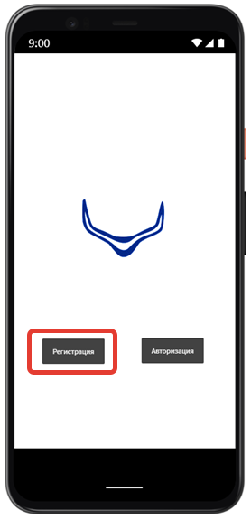
 |  | Скриншот макета.

2. | Строка "Поиск" на стартовой странице расположена в центре экрана, а не в сверху. | 1. Обратиться к макету "Поиск" | Normal | Уточнение |  | Согласно ТЗ стартовая должна быть вверху.
 |  | 2. Найти на экране поисковую строку.
 |  | Фактический результат: Строка "Поиск"расположена в центре экрана
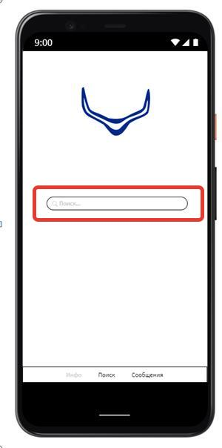
 |  | Ожидаемый результат: Строка "Поиск" расположена в верхней части экрана
 |  | Сриншот макета.

3. | Логотип на стартовой странице расположен в верхней части экрана, а не в центральной. | 1. Обратиться к макету "Поиск" | Normal | Уточнение |  | Согласно ТЗ лого должно быть по центру.
 |  | 2. Найти на экране логотип компании.
 |  | Фактический результат: Логотип расположен в верхней части экрана
 |  | Ожидаемый результат: Логотип расположен в центре экрана
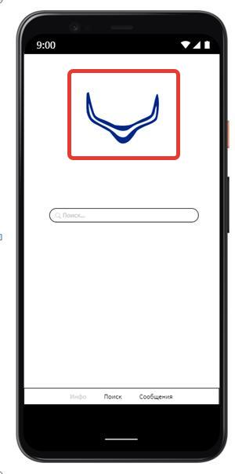
 |  | Скриншот макета.

4. | Стартовая страница. Подсказки в выпадающем списке не соответствуют значениям запроса в поиске. | 1. Обратиться к макету "Поиск" | Critical | Уточнение |  | В системе нарушена логика поиска по добавочному номеру.
 |  | 2. Найти четвертый по счету экран.
 |  | 2. Найти поисковую строку со значением "31"
 |  | 3. Найти в выпадающем списке значение "3231"
 |  | Фактический результат: Выпадающий список выдает любые номера, содержащие комбинацию из цифр "31". Например "3231".
 |  | Ожидаемый результат: Выпадающий список выдает номера, начинающиеся только с комбинации цифр "31". Например, "3112"
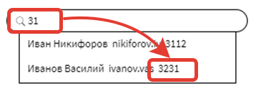
 |  | Скриншот макета.

5. | Вкладка "Сообщения" остаётся активной, хотя открыта страница во вкладке "Поиск". | 1. Обратиться к макету "Поиск" | Major | Ошибка | Исправлено | Активной может быть только вкладка "Поиск" с открытой сессией.
 |  | 2. Найти первый экран с открытой стартовой страницей.
 |  | 3. Найти панель навигации в нижней части экрана.
 |  | 4. Найти вкладку "Поиск". Кнопка активная, яркая.
 |  | 5. Найти вкладку "Сообщения". Кнопка тоже активная, яркая.
 |  | Фактический результат: Кнопка "Сообщения" активна (Ярко выделена)
 |  | Ожидаемый результат: Кнопка "Сообщения" не активна (бледно-серого оттенка)
 |  | Скриншот макета.
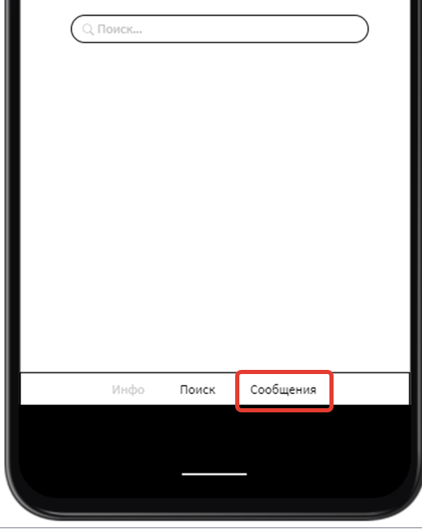

6. | Кнопка "Сообщения" в панели навигации расположена третьей по счету, а должна быть второй. | 1. Обратиться к макету "Инфо и Сообщения" | Normal | Улучшение |  | Нарушен порядок расположения вкладок в панели навигайии. Согласно ТЗ, вкладка сообщения - вторая.
 |  | 2. Найти экран со списком последних чатов.
 |  | 2. Найти панель навигации в нижней части экрана.
 |  | 3. Найти вкладку "Сообщения".
 |  | Фактический результат: Кнопка "Сообщения" третья по счёту.
 |  | Ожидаемый результат: Кнопка "Сообщения" вторая по счёту.

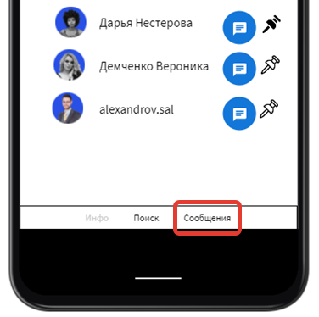
 |  | Скриншот макета.

 |  |  |  |  |  | В приложении нарушена логика группировки избранных чатов.
7. | На странице "Сообщения" "Избранные" чаты не группируются в верхней части экрана. | 1. Обратиться к макету "Инфо и Сообщения" | Major | Ошибка | Исправлено
 |  | 2. Найти экран со списком последних чатов.
 |  | 2. Найти "Избранные" чаты с черным гвоздиком.
 |  | Фактический результат: Избранные чаты не сгруппированы над общим списком.
 |  | Ожидаемый результат: Избранные чаты сгруппированы над общим списком.
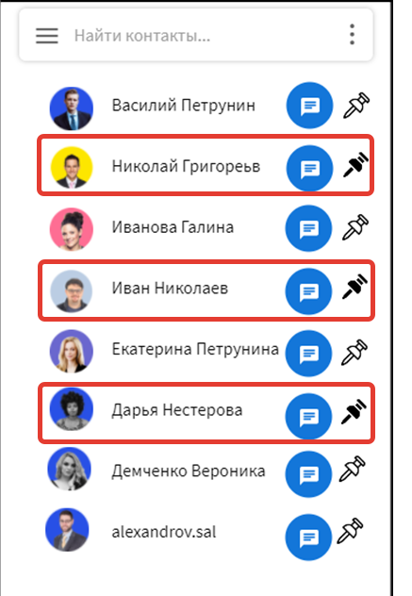
 |  | Скриншот макета.

8. | Вкладка "Поиск" в панели навигации остается активной, хотя открыта страница во вкладке "Сообщения" | 1. Обратиться к макету "Инфо и Сообщения" | Major | Ошибка | Исправлено | Нарушена функциональность отображения открытых вкладок и не активных.
 |  | 2. Найти экран с последними чатами.
 |  | 3. Найти панель навигации в нижней части экрана.
 |  | 4. Найти вкладку "Сообщения". Кнопка активная, яркая.
 |  | 5. Найти вкладку "Поиск". Кнопка тоже активная, яркая.
 |  | Фактический результат: Кнопка "Поиск" активна (Ярко выделена)
 |  | Ожидаемый результат: Кнопка "Поиск" не активна (бледно-серого оттенка)
 |  | Скриншот макета.
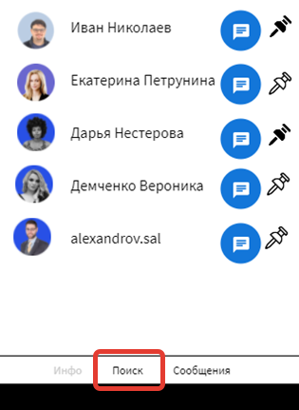

9. | В панели навигации отсутствует вкладка "Каналы" | 1. Обратиться к макету "Поиск" | Blocker | Ошибка |  | Блокирующая ошибка. Согласно ТЗ, должна быть реализована возможность создания каналов. Других входных точек нет.
 |  | 2. Найти панель навигации в нижней части экрана.
 |  | Фактический результат: В панели навигации отсутствует кладка "Каналы".
 |  | Ожидаемый результат: В панели навигации вкладка "Каналы" третья по счёту.
 |  | Комментарий: Отчет о расположении вкладки "Каналы" в панели навигации вот здесь:
 |  | Вкладка "Каналы" в панели навигации должна быть расположена третьей по счету.
 |  | Скриншот макета.
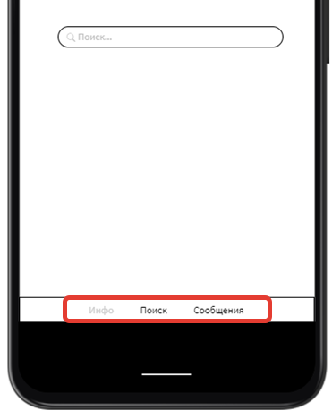

10. | Вкладка "Поиск" в панели навигации расположена второй по счёту, а должна быть первой. | 1. Обратиться к макету "Поиск" | Major | Улучшение |  | Согласно ТЗ, у нас должно быть 4 вкладки. Вторая по счёту - Сообщения, тртья - Каналы, последняя - Инфо. Соответственно, первая вкладка - это Поиск. ▪ В ТЗ это без уточнения.
 |  | 2. Найти панель навигации в нижней части экрана.
 |  | 4. Найти вкладку "Поиск".
 |  | Фактический результат: Вкладка "Поиск" - вторая по счёту.
 |  | Ожидаемый результат: Вкладка "Поиск" - первая по счёту.

 |  | Скриншот макета.
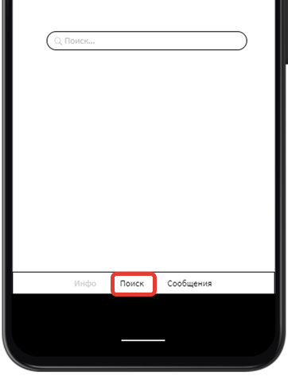

11 | Вкладка "Инфо" в панели навигации расположена первой по счету, а должна быть последней. | 1. Обратиться к макету "Инфо и Сообщения" | Normal | Уточнение |  | Согласно ТЗ, вкладка Инфо в панели навигации расположена последней (четвертая).
 |  | 2. Найти экран с информацией о пользователе.
 |  | 3. Найти панель навигации в нижней части экрана.
 |  | 4. Найти вкладку "Инфо".
 |  | Фактический результат: Вкладка "Инфо" - первая по счёту.
 |  | Ожидаемый результат: Вкладка "Инфо" - последняя по счёту.

 |  | Скриншот макета.
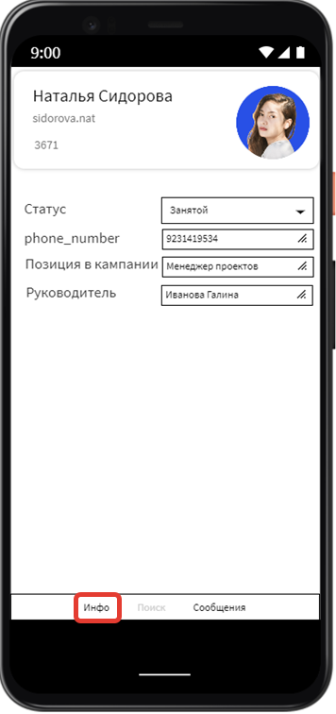

12. | На странице Инфо в блоке с номером телефона зачок, разрешающий редактирование, не отличается от значков, запрещающих редактирование. | 1. Обратиться к макету "Инфо и Сообщения" | Major | Ошибка
 |  | 2. Найти экран с информацией о пользователе "Наталья Сидорова"
 |  | 3. Найти три косые черты в рамке с номером телефона "9231419534"
 |  | 4. Найти три косые черты в рамке с текстом "Менеджер проектов"
 |  | 5. Найти три косые черты в рамке с текстом "Иванова Галина"

 |  | Фактический результат: В блоке для ввода телефона значок редактирования совпадает со значком запрета от редактирования в блоках "Менеджер проектов" и "Иванова галина".
 |  | Ожидаемый результат: В блоке с номером телефона значок редактирования отличается от значка запрета от редактирования в блоках "Менеджер проектов" и "Иванова Галина"

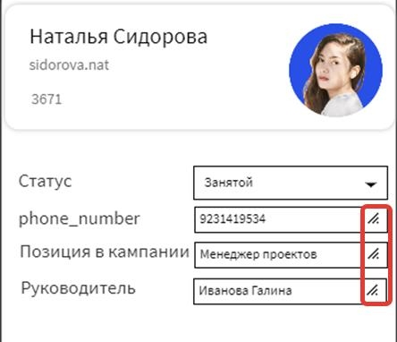
 |  | Скриншот макета.

13. | В строке "phone_number" на странице "Инфо" возможен ввод данных, отличных от формата "+7"; "7"; "8" | 1. Обратиться к макету "Инфо и Сообщения" | Critical | Ошибка |  | Согласно ТЗ номер тел. Может начинаться только с +7, 7, 8.
 |  | 2. Найти экран с информацией о пользователе "Наталья Сидорова"
 |  | 3. Найти сторку "phone_number".
 |  | 4. Найти рамку с номером телефона.
 |  | Фактический результат: Номер телефона начинается с цифры 9.
 |  | Ожидаемый результат: Номер начинается с "+7" ; "7" ; "8". Например: +79231419534 ; 79231419534 ; 89231419534

 |  | Скриншот макета.

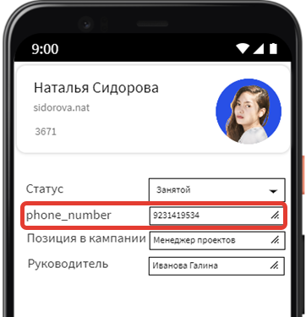

14. | На странице "Инфо" статус пользователя в строке "Статус" отображается как "Занятой", вместо "Занят". | 1. Обратиться к макету "Инфо и Сообщения" | Normal | Уточнение |  | Некорректное отображение статуса.
 |  | 2. Найти экран с информацией о пользователе "Наталья Сидорова"
 |  | 3. Найти сторку "Статус"
 |  | 4. Найти рамку со значением "Занятой".
 |  | Фактический результат: В строке "Статус" тображается статус "Занятой"
 |  | Ожидаемый результат: В строке "Статус" отображается статус "Занят"

 |  | Скриншот макета.
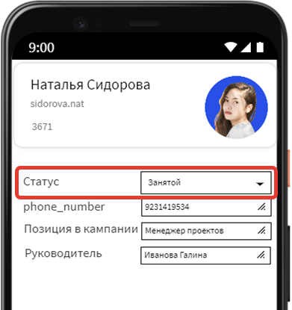

15. | В разделе "Инфо" в последних чатах у пользователя "alexandrov.sal" вместо фамилии и имени отображается доменное имя. | 1. Обратиться к макету "Инфо и Сообщения" | Critical | Ошибка |  | Отсутствует едина форма заполнения личных данных по фамилии и имени.
 |  | 2. Найти экран с последними чатами.
 |  | 3. Найти пользователя "alexandrov.sal" в конце списка.

 |  | Фактический результат: В поле с фамилией и именем отображается "alexandrov.sal"
 |  | Ожидаемый результат: В поле с фамилией и именем отображается фамилия и имя пользователя.
 |  | Скриншот макета.
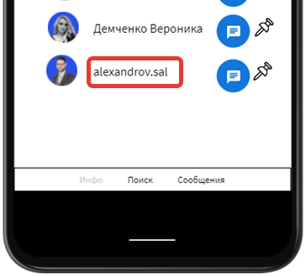

16. | В карточке пользователя нарушен порядок заполнения личных данных: вместо фамилии и имени отображается имя и фамилия. | 1. Обратиться к макету "Инфо и Сообщения" | Major | Ошибка |  | * В приложении не реализована единая форма заполнения личных данных в информационной карточке. ** Согласно ТЗ, пользователь может искать контакты по "фамилии и имени", значит карточка пользователя должна заполняться по форме /Фамилия_Имя / В приложении это не учтено.
 |  | 2. Найти экран с личной карточкой пользователя.
 |  | з. Найти поле "Наталья Сидорова" в верхней части экрана.

 |  | Фактический результат: В поле с фамилией и именем отображается "Наталья Сидорова"
 |  | Ожидаемый результат: В поле с фамилией и именем отображается "Сидорова Наталья"

 |  | Скриншот макета.
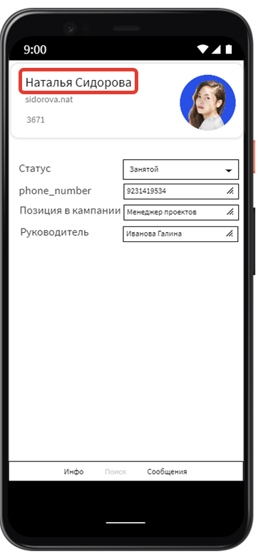

17. | Вкладка "Каналы" в панели навигации должна быть расположена третьей по счету. | 1. Обратиться к отчету о дефекте № 9 по ссылке: | Normal | Уточнение |  | Согласно ТЗ, вкладка каналы расположена в панели навигации третьей по счету.
 |  | В панели навигации отсутствует вкладка "Каналы"

 |  | Фактический результат: В панели навигации присутствует вкладка "Каналы"
 |  | Ожидаемый результат: Вкладка "Каналы" в панели навигации расположена третьей по счёту.

